KAPAK
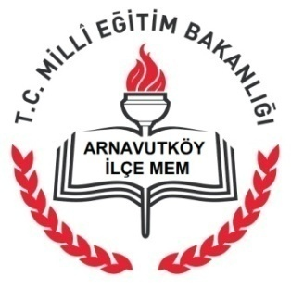
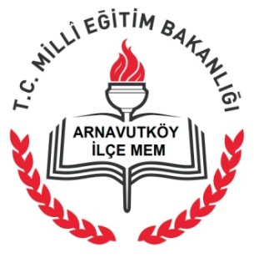
T.C.
ARNAVUTKÖY KAYMAKAMLIĞI
İLÇE MİLLÎ EĞİTİM MÜDÜRLÜĞÜ HİZMET STANDARTLARI

Sıra | Hizmet Standardı Olan Şubeler | Sayı
1 | Hukuk Ve Mevzuat Bölümü | 3
2 | Mesleki ve Teknik Eğitim Bölümü | 11
3 | Özel Eğitim ve Rehberlik Hizmetleri Bölümü | 2
4 | Hayat Boyu Öğrenme Bölümü | 9
5 | Özel Öğretim Kurumları Bölümü | 21
6 | Strateji Geliştirme Bölümü | 1
7 | İnsan Kaynakları Bölümü | 4
8 | Destek Hizmetleri Bölümü | 2
9 | Özel Kalem Bölümü | 2
 | TOPLAM | 55

®© | Arnavutköy Strateji Geliştirme Bölümü-2016

